基本操作
## 基本操作

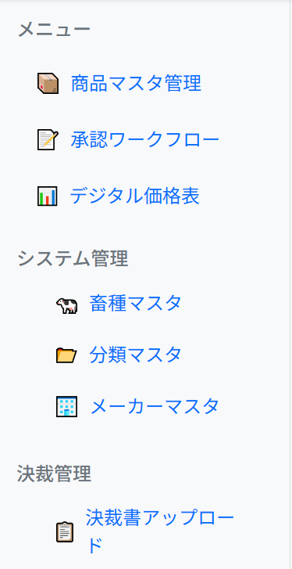
### ナビゲーション
左側のメニューから各機能にアクセス：
基本業務メニュー
**商品マスタ管理**: 商品の登録・編集
**承認ワークフロー**: 申請の承認・却下
**デジタル価格表**: 価格表の表示・出力

システム管理メニュー
**畜種マスタ**: 畜種の登録・編集
**分類マスタ**: 分類の登録・編集
**メーカーマスタ**: メーカーの登録・編集

決裁管理メニュー
**決裁書アップロード**: デジタル価格表金額確定の決裁書保管

---

商品マスタ管理
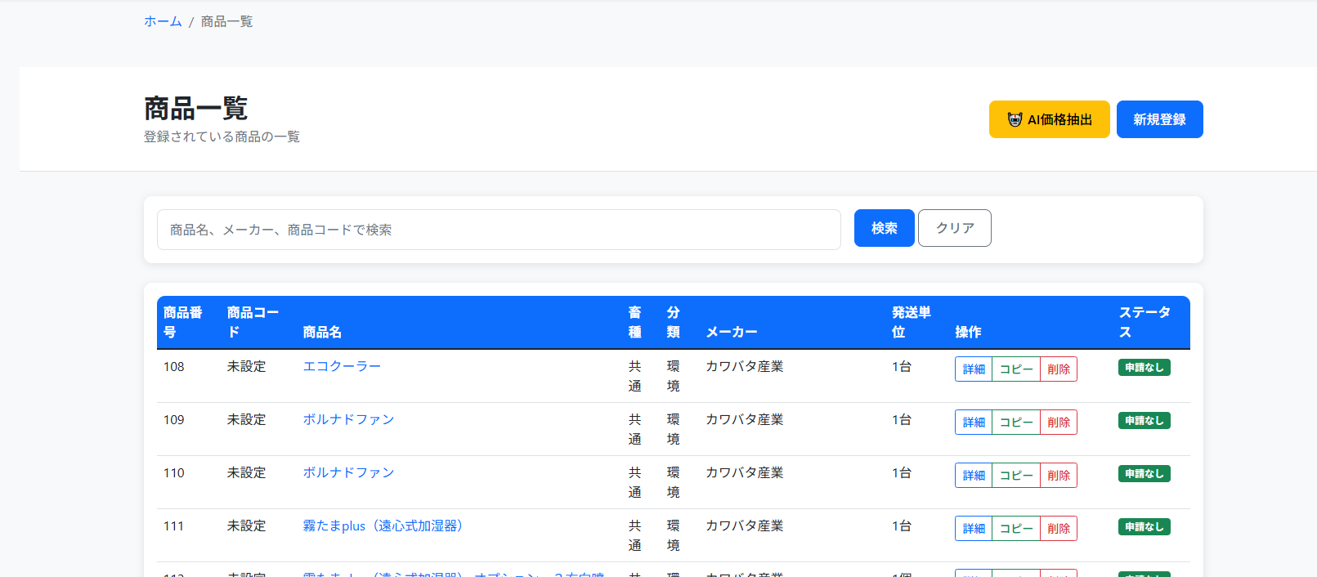
## 商品マスタ管理

### 商品一覧
- タイトルメニューのボタン
**AI価格抽出**: AI価格抽出機能へのリンク
**新規登録**: 商品基本情報の新規登録申請

- 操作
**詳細**: 品名詳細の表示
**コピー**: 商品基本情報をコピーして新規登録画面
**削除**: 対象品名の削除申請

### 商品登録・編集

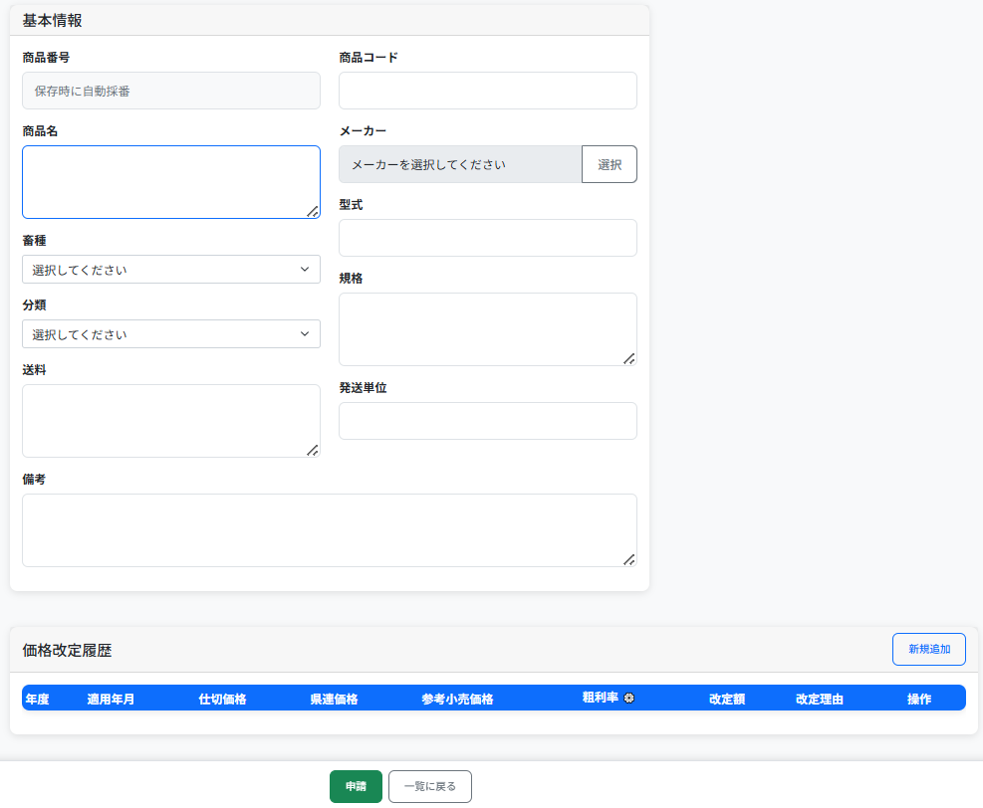
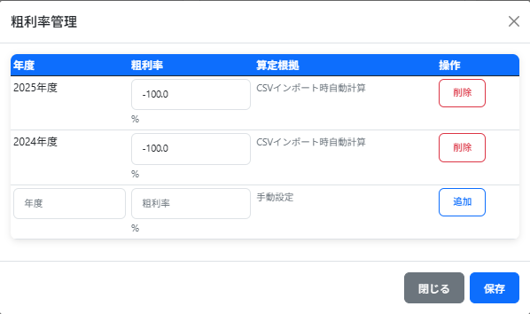
#### 基本情報入力
1. **商品コード**: 9桁の数字（任意）
2. **商品名**: 必須入力
3. **畜種**: 必須選択
4. **分類**: 必須選択
5. **メーカー**: 必須選択
6. **その他**: 型番・仕様・送料等

#### 価格履歴登録
1. **適用年月**: YYYY/MM形式で入力
2. **仕切価格**: 数値または「都度見積」
3. **県連価格**: 自動計算または手入力
4. **参考小売価格**: 任意入力
5. **改定理由**: 任意入力

-県連価格の算定方法
仕切価格×粗利率
粗利率は仕切価格・県連価格両方の入力があった月に算出
粗利率の⚙アイコンから個別登録可能

#### 申請
- **申請**: 承認待ちに移行
- **一覧に戻る**: 申請内容を破棄し一覧画面へ戻る
---

承認ワークフロー
## 承認ワークフロー

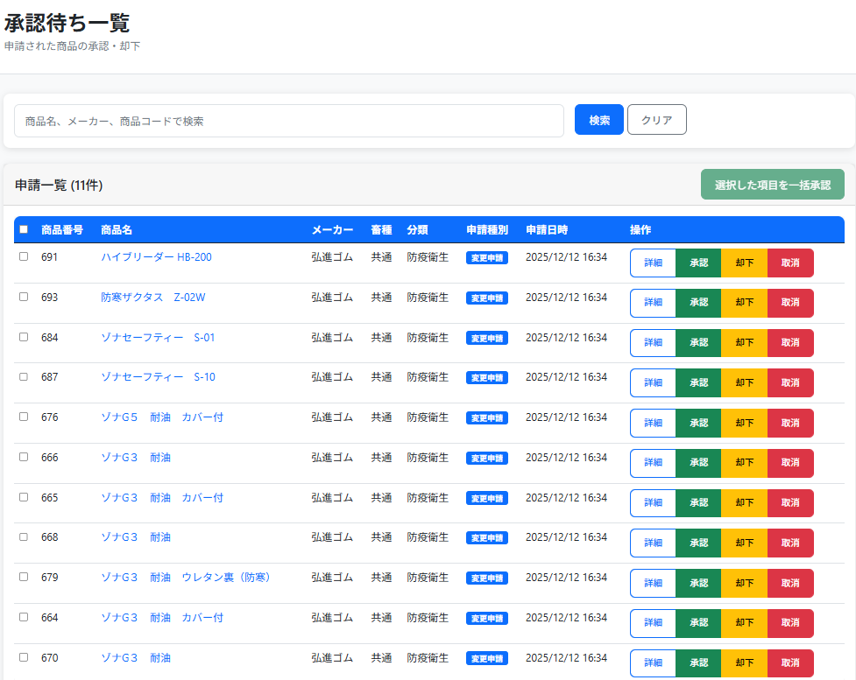
### 申請一覧
- 承認待ちの申請を表示
- 申請種別（新規・変更・削除・再申請待ち）

### 申請詳細・承認
1. **詳細確認**: 変更内容の差分表示
2. **承認**: 申請内容を本データに反映
3. **却下**: 再申請待ちに変更
4. **取消**: 申請を完全削除

### 一括承認
- 複数申請を選択して一括承認

### 承認のエラーチェック
- 自分の申請は承認不可

### 再申請
却下された申請は編集・再申請可能

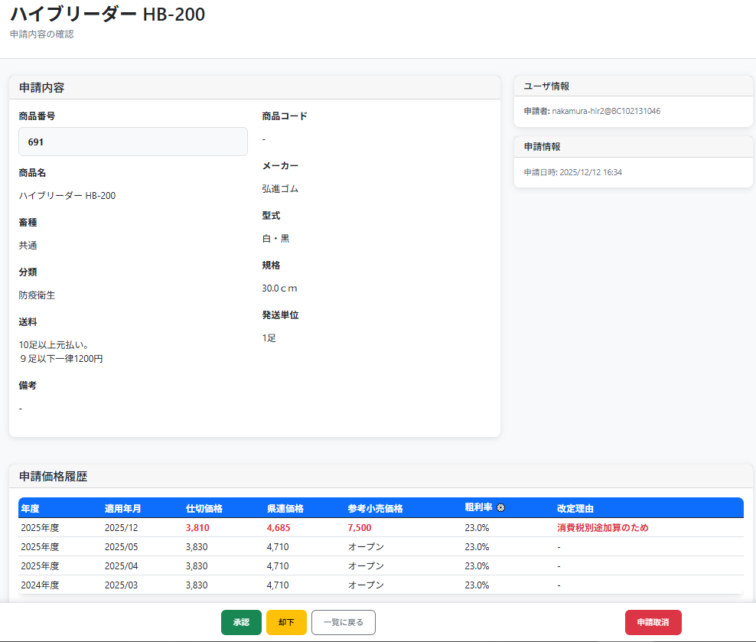
### 申請データ詳細
- 承認待ちデータの表示
- 再申請待ちデータの編集
元データからの変更点の差分表示
**追加・変更：赤太字**
**削除：取り消し線**

---

デジタル価格表
## デジタル価格表

### 価格表表示
1. **対象年月選択**: プルダウンで選択
2. **表示**: 指定月時点の価格表
-指定月に有効な価格のない商品はグレー表示
3. **並び順**: 矢印ボタンおよびドラッグ&ドロップで変更可能
-畜種・分類・メーカーの範囲内での並び替え
-メーカー・商品名で絞り込み中は並び替え不可
-並び順を保存することで確定

### Excel出力
1. **Excel出力ボタン**: 価格表をExcelファイルでダウンロード
2. **ファイル名**: `価格表_YYYYMM.xlsx`
-指定月に有効な価格のない商品は表示対象外
-決裁書アップロード前は【未確定版】、アップロード後は【確定版】のExcelが出力される
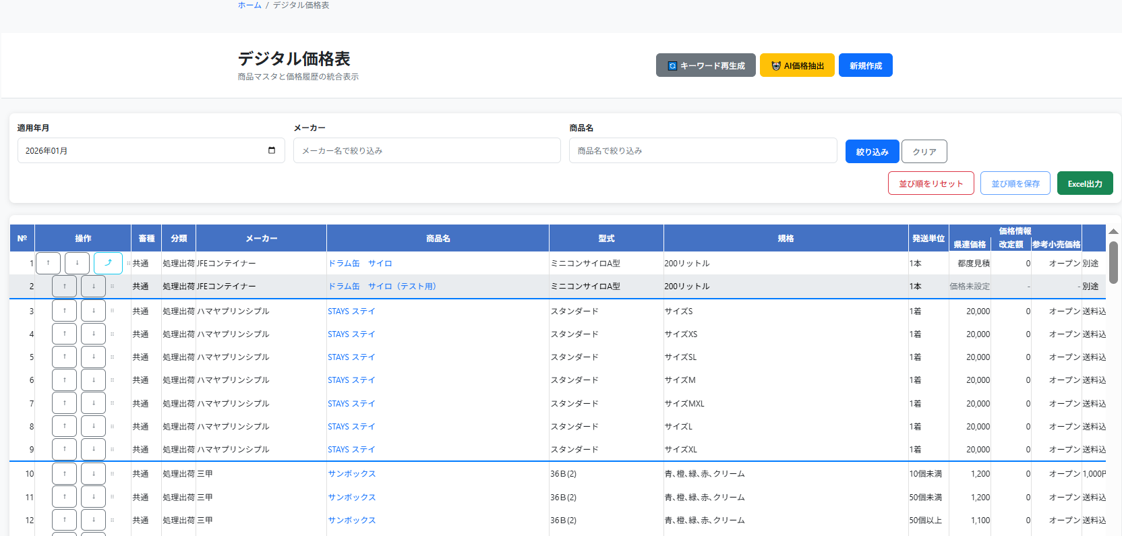

---

決裁書管理
### 決裁書管理
- **アップロード**: 決裁書PDFの登録
- **ダウンロード**: 登録済み決裁書の取得
- 決裁書PDFがアップロードされることで対象月のデジタル価格表のEXCELが確定版になる
- 価格変更なしの場合でも確定版にするためには何かしらのPDFをアップロードする
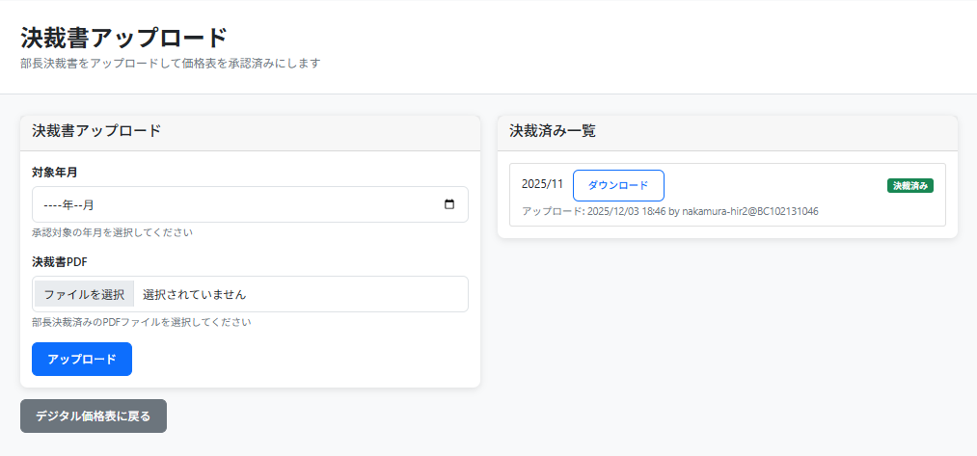

---

AI価格抽出
## AI価格抽出

### 価格表表示
- **新規取込**: PDFアップロード・手動照合操作

- **詳細**: 照合結果確認・申請操作
- **PDF**: 照合元PDFダウンロード
- **削除**: 照合データ削除
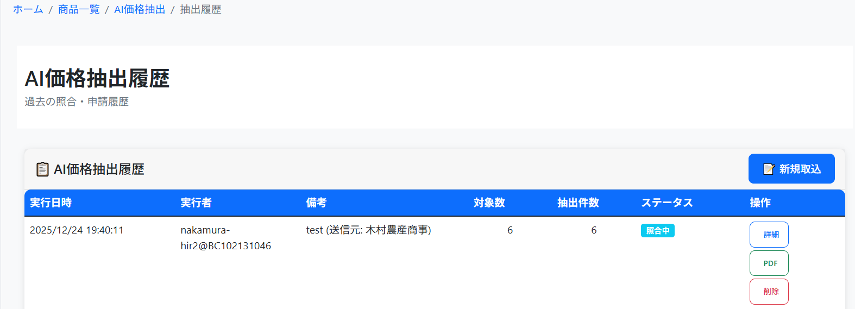

### PDFアップロード
- **PDFアップロード**: PDFをアップロードし、OCR＋生成AIによる価格改変内容抽出を実行

- **処理名**: 履歴上の備考に表示
- **PDFファイル**: 照合元PDFを選択
- **AI価格抽出**: 処理実行

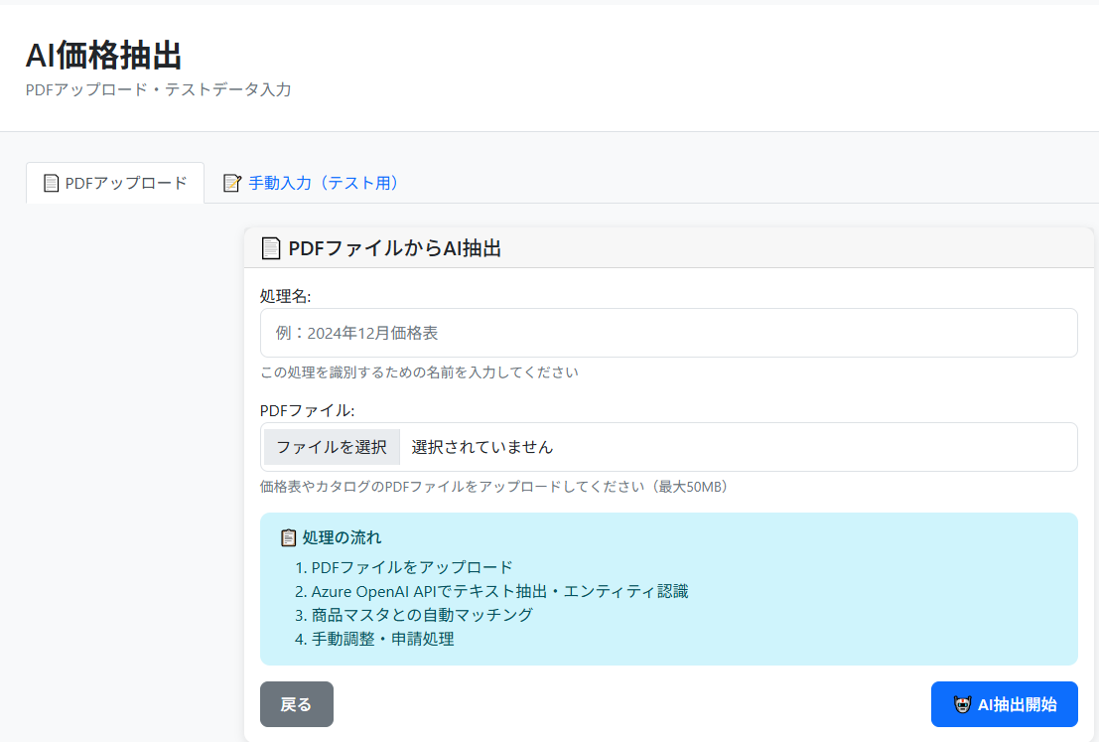

### AI価格抽出結果

- **適用年月**: いつのデジタル価格表から反映させるのかを指定
- **改定理由（一括設定）**: PDFから読み取った改定理由を表示。変更可能
- **元PDFダウンロード**: 照合元PDFダウンロード
- **メーカー一括訂正**: PDFから読み取ったメーカーが異なる場合に一括で訂正

- **価格照合のポイント**:
-マスタの持つ「品名・型式・規格」と抽出結果の「品名・型式・規格」との文字の一致率を基本とする
型式が品名として取得されるなどがあるため、3項目すべてを結合して一致率を計算する
-メーカー名が一致する場合、一致率にボーナスを与える
-新仕切価格と現仕切価格の差が10%以内の商品に対して一致率のボーナスを与える
-マスタ側が持つ型式が抽出結果として含まれている場合,高い一致率のボーナスを与える
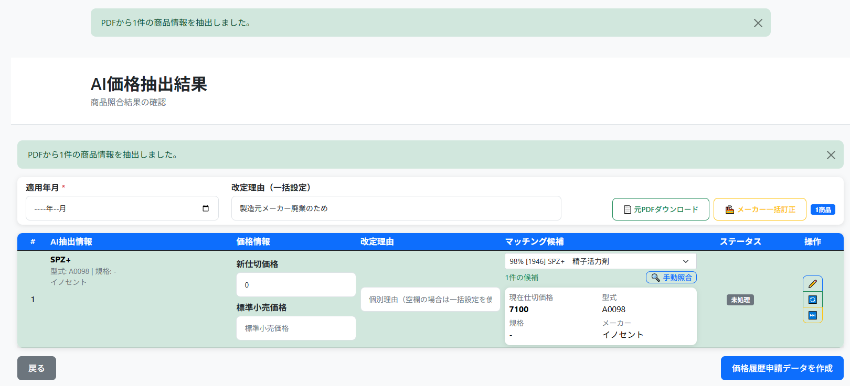

- **抽出結果編集**: 誤字訂正やAIが読み取れなかった情報を追記して再照合する
- **再照合**: マスタの方に変更があった場合に再照合する
- **スキップ**: 価格表非掲載商品など、照合対象外とする

- **編集ボタンをクリックすると該当行が編集モードに切り替わる**:
-誤字訂正やAIが読み取れなかった情報を追記することが可能
保存ボタンをクリックすることで編集内容を保存し再照合する

- **手動照合**
-略称表記など、自動照合ではマッチングしないが人によって候補が判別できている場合
手動照合ボタンから商品検索をし手動で照合させることが可能
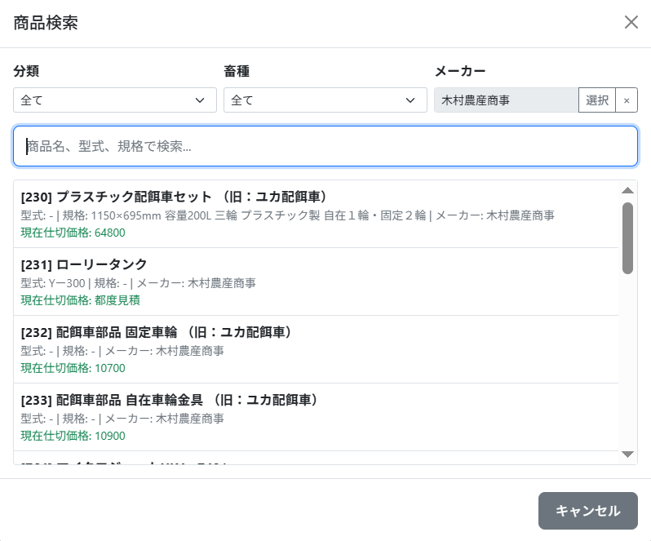

- **価格履歴変更申請**: 照合結果を確認して申請データ作成ボタンから申請処理を実行

### AI価格抽出バッチ実行
\\128.167.100.10\資材・大家畜事業部\04資材部\★デジタル価格表作成プログラム\AI価格抽出\入力
- **バッチ自動取込**: 上記フォルダにPDFを保管することで、定期自動取込が稼働
-バッチ処理稼働用PC(shizainote01)の電源がOFFやネットワーク遮断されている状態だと稼働しない

